Sheet1
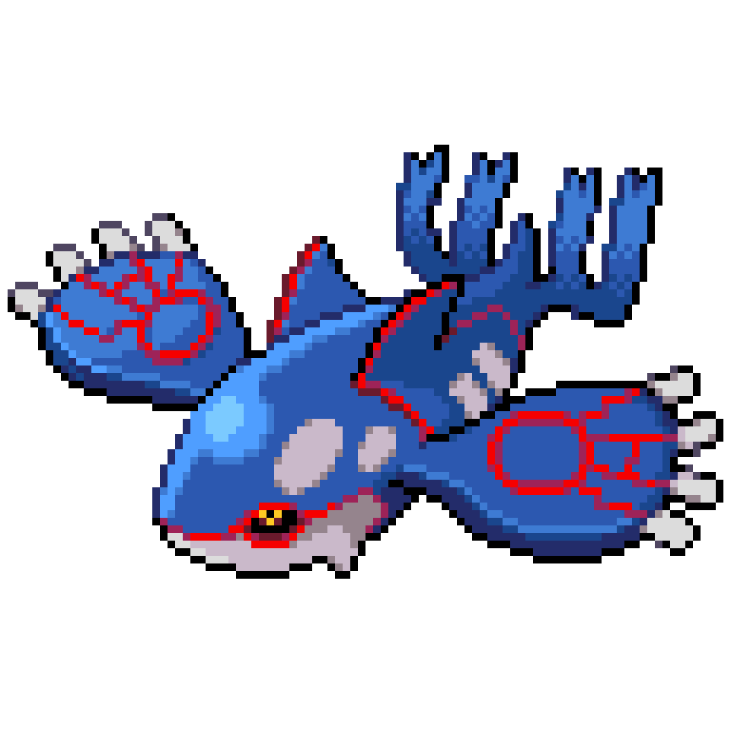
 | バトルに必要な人たち |  |  |  |  |  |  | バトル
 |  |  |  |  |  |  |  | ・ポケモン出す
 |  |  |  |  |  |  |  | ・技決める
 |  |  |  |  |  |  |  | ・ダメージ与える、受ける
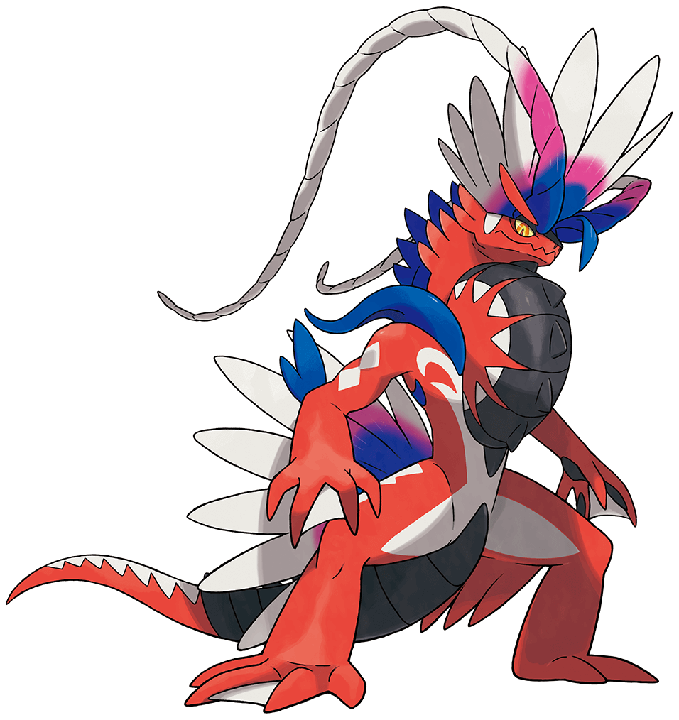
 |  |  |  |  |  |  |  |  | ・タイプの相性判断
 |  |  |  |  |  |  |  |  | ・HPどれだけあるか
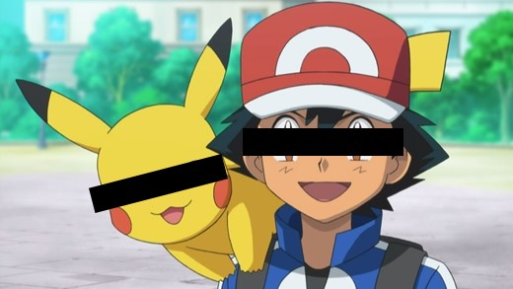
 |  |  |  |  |  |  |  |  | ・攻撃力どれだけあるか

class |  | トレーナー |  | ポケモン |  | 審判
 |  | 〇状態 | 〇役割 | 〇状態 | 〇役割 | 〇状態 | 〇役割
 |  | ・名前 | ・ポケモンを出す | ・名前 | ・命令受けて技を出す |  | ・ポケモンがどれだけダメージ受けたか判断
 |  | ・レベル | ・ポケモンに技を命令する | ・タイプ１ | ・ダメージを受ける |  | ・ポケモンがどれだけダメージ与えたか判断
 |  |  | ・名前を言う | ・タイプ２ | ・ダメージを与える |  | ・こうかばつぐん、ふつう、いまいちを判断
 |  |  | ・名前をもらう | ・レベル | ・名前を言う |  | ・勝ち負けを判断
 |  |  | ・レベルを言う | ・HP | ・名前をもらう |  | ・トレーナーのレベル上げ下げ
 |  |  | ・レベルをもらう | ・こうげき | ・タイプを言う
 |  |  | ・ポケモンを持つ | ・技 | ・タイプをもらう
 |  |  | ・ポケモンを増やす |  | ・レベルを言う
 |  |  | ・ポケモンを逃がす |  | ・レベルをもらう
 |  |  | ・ポケモンのレベルを変える |  | ・HPを言う
 |  |  | ・勝負を仕掛ける |  | ・HPをもらう

